Sheet1
1 | 基础规则

 | · 玩家在游戏内（主要是挑战关卡）可以获得定时宝箱
 | · 定时宝箱有两种：普通宝箱和豪华宝箱（简称低级/高级箱子）
 | · 玩家初次获得或者开启一个箱子后，需要等待一段时间后（时间是固定的），才能开启下一个箱子（离线也计算时间）
 | · 玩家可以使用低级钥匙/高级钥匙来直接打开低级/高级箱子；也可以通过看广告来缩短时间
 | · 设计目的是促进玩家活跃上线，并且每次上线都能获得奖励体验

2 | 功能界面逻辑

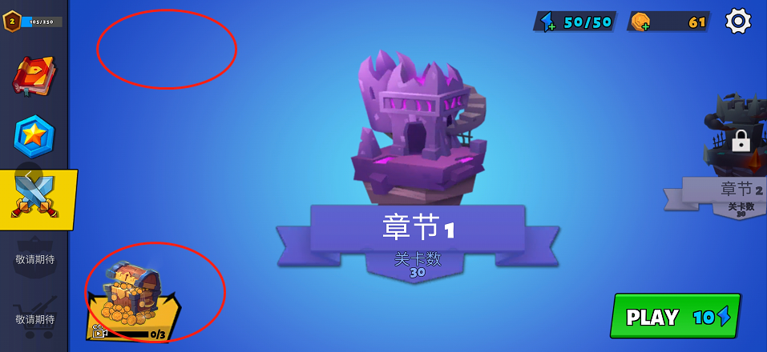
2.1 | 主界面入口图标

 | · 主界面增加一个宝箱图标
 | 或者直接把现在左下角这个功能改成本系统

 | 图标显示逻辑如下：
 | · 若当前没有获得任何箱子，则图标是灰色的；else，下一条
 | · 若当前有可以打开的箱子，则显示其图标与剩余数量；并且按钮底色为亮色；else，下一条
 | 若两种箱子都可以打开，则显示高级箱子图标
 | · 显示当前剩余时间最短的箱子图标与其剩余数量，并且按钮底色为暗色

2.2 | 宝箱列表界面
 | ---点击图标即打开宝箱列表界面
 | ---宝箱与钥匙就存放在该界面中，不会再额外显示在其他道具背包里
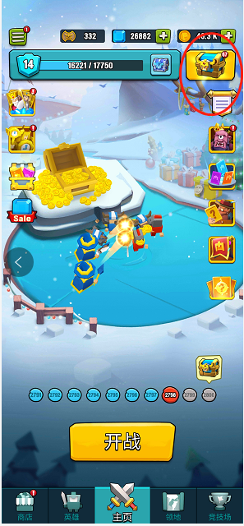
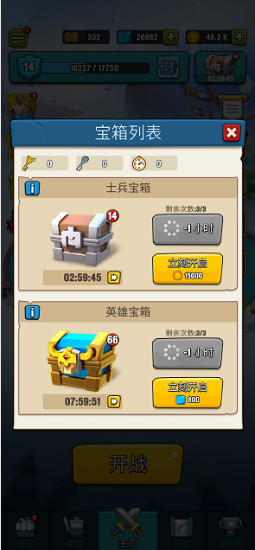
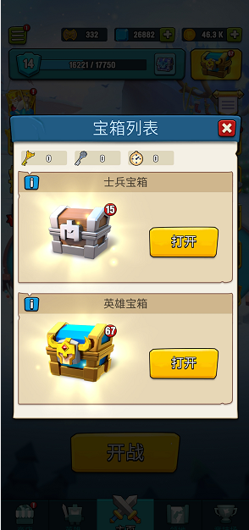
 | 界面包含以下元素：
 | · title和关闭按钮（点击框外也可以关闭界面）
 | · 两种钥匙的剩余数量
 | · 宝箱区域（宝箱图标右上角显示该种宝箱的剩余数量）

 | 当宝箱正在倒计时：
 | · 剩余时间
 | · 广告减时间按钮
 | · 立即开启按钮与消耗
 | 暂定：不论哪种箱子，立即开启每30分钟需要500金币，向上取整
 | · 若当前拥有钥匙，则“立即开启”按钮变为“直接开启”（按钮上显示消耗钥匙X1）

 | 当宝箱已经可以开启：
 | · 闪光特效
 | · 开启按钮

2.3 | 打开宝箱

 | 打开宝箱时，播放一个特效，然后展示获得的奖励

3 | 宝箱的获得

 | · 每次首次通关一个首领关，可以获得1个高级箱子
 | · 每次首次通关一个BOSS关，可以获得5个高级箱子
 | · 每次非首次通关一个首领关，可以获得1个低级箱子
 | · 每次非首次通关一个BOSS关，可以获得3个低级箱子
 | · 每个玩家第一次打通1-2，则可以获得10个低级箱子

 | 举例：
 | 玩家第一次打到1-8结算，可以获得10个低级箱子+1个高级箱子
 | 玩家第二次进入，打到1-16通关结算，可以获得1个低级箱子+7个高级箱子

4 | 宝箱的开启

 | · 低级箱子开启时间=3小时
 | · 高级箱子开启时间=8小时

 | 若当前没有该种箱子，则获得时就开始倒计时
 | 若当前已有该种箱子，则打开该种箱子时，下一个该种箱子开始倒计时

 | 注意：倒计时结束后，该箱子变为“可打开”状态，不是自动打开的，要玩家在线手动打开的
 | 注意：使用钥匙直接开启箱子时，若在当前正在倒计时箱子之外，还拥有其他箱子，则会优先开启其他箱子，并且不会影响当前正在倒计时的剩余时间
 | 若当前该种箱子只剩这一个，则直接开启当前这个箱子

5 | 箱子的奖励

 | 箱子的主要奖励为 新武器
 | · 注意，武器不可重复解锁，当玩家已经解锁该箱子里的某种武器时，该武器的掉落概率从该箱子中移除

 | 箱子的其他奖励为
 | 金币
 | 晶石块：用于养成武器配件
 | 高浓度能量电池：用于养成武器配件
 | 奥义之心：用于天赋养成（暂不出，因为天赋目前只加攻击&生命，属性太单调了，不好加特殊材料）
 | 装备：项链-戒指-头盔-衣服-腰带-鞋子（暂不出）

 | 暂时为保证新手期体验，箱子掉落增加一个特殊功能：首次掉落（临时功能，就写死在程序里得了）
 | 意思是该种箱子第一次打开时，必定掉落某种武器
 | 初始给玩家一把冲锋枪（射速最快那个），一把霰弹枪，一把狙击枪
 | 玩家第一次开启低级箱子给他一把新步枪（子弹最少威力最大那个），第一次开启高级箱子给他另一把新步枪（子弹最多那个）

 | 正式版应该是让玩家只能带入两把枪进关卡，但是第一版仍旧保持让玩家可以全都带进去吧

 | 箱子的奖励配置在掉落表里<baoxiang>
 | 还需要索引使用掉落组表<drop>
 | 配置方式：宝箱表里填写的是每一个可能的掉落组的掉率概率，先随机是否掉落该掉落组，若随机到“是”则在该掉落组中根据权重随机到其中一个掉落对象

